Reference
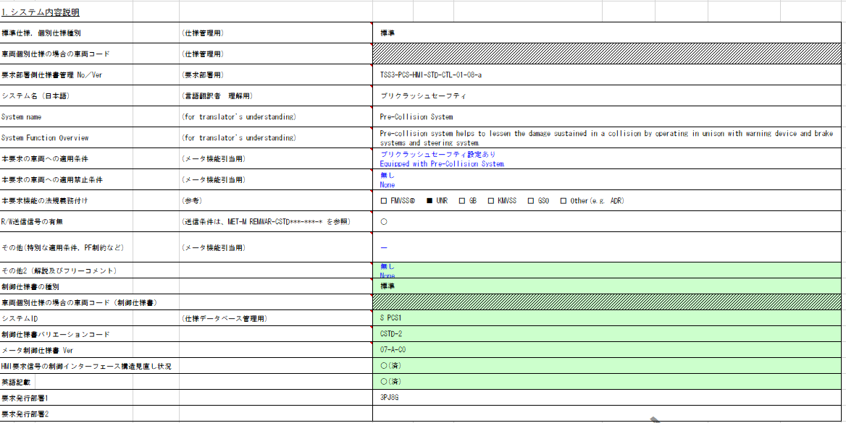

050D CVからの差分は赤字で記載する

リモート送信ありとあるが、
本制御においてはリモート送信は実装しない
JIRA: METHUD800B-6441
※M_REMWAR(MET-M_REMWAR-CSTD-1-08-A-C0)にもS_PCS1で使用している信号の記載無し
RW送信有りだが、送信対象のRWが無い為、個別モジュールとする

入力が6ビット以下なのでIndexで実装
電源状態はIG-ON

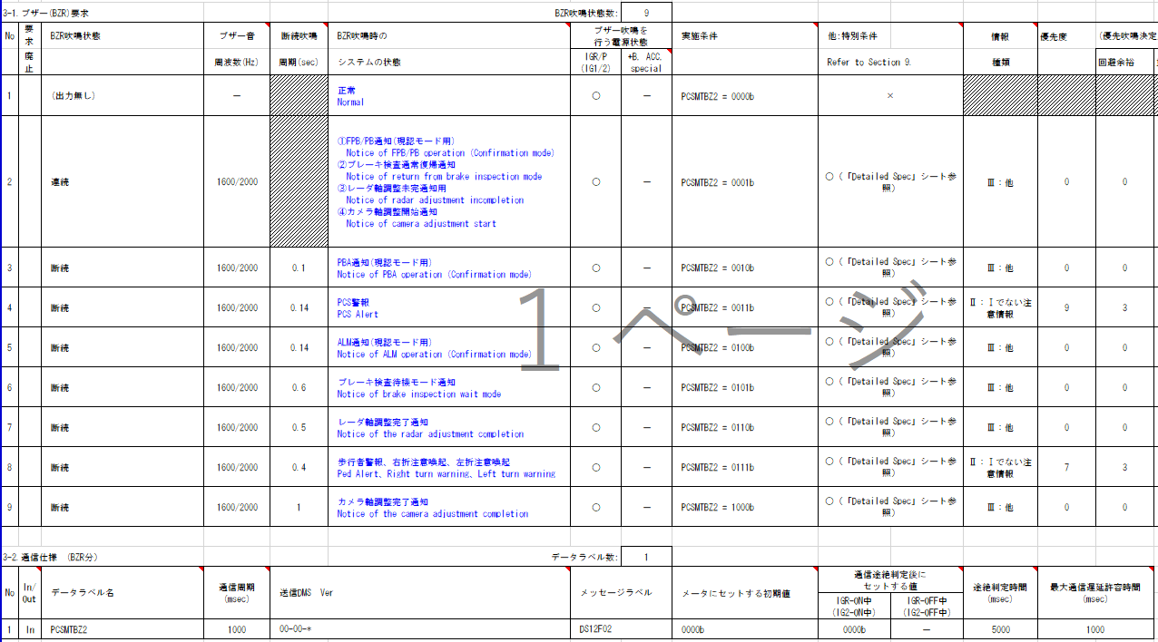
ALERT_CH_S_PCS1_BZR判定
Table Type | Index
 | 入力 |  |  |  |  |  |  |  |  |  | REQ | 振る舞い
種類 | Vehicle Operation Mode |  |  |  |  |  |  |  | CAN | CAN | ALERT_CH_S_PCS1_BZR | TT | PD | BC | RW
有効電源状態 | - | - | - | - | - | - | - | - | IG | IG | ALERT_VOM_IG_ON
端子名称/ メッセージラベル | VOM |  |  |  |  |  |  |  | DS12F02 | DS12F02
信号名(データラベル) | RWT_EN | [reserved] | VCS_ON | IGN_ON | IGN_OFF_WT | IGN_OFF | BAT_WT | BAT_AO | DS12F02_STS | PCSMTBZ2_SIG | 判定結果
PCSの警報音についての記載
Alertとしては対応不要
取り得る値 | 0b/ 1b | - | 0b/ 1b | 0b/ 1b | 0b/ 1b | 0b/ 1b | 0b/ 1b | 0b/ 1b | 通常(00b)/ 未受信(01b)/ 通信途絶(10b)/ 未受信通信途絶(11b) | Normal(0000b)/ Notice(0001b)/ PBA operation(0010b)/ PCS Alert(0011b)/ ALM operation(0100b)/ brake inspection wait mode(0101b)/ radar adjustment completion(0110b)/ warning(0111b)/ camera adjustment completion(1000b)/ 未定義(上記以外) | UNKNOWN/ NOTICE/ PBA/ PCS/ ALM/ BRK_INSP/ RDR_CMP/ WRN/ CMR_CMP |  |  | 連続/ 断続(01s)/ 断続(0.14s)/ 断続(0.6s)/ 断続(0.5s)/ 断続(0.4s)/ 断続(1s) |  | 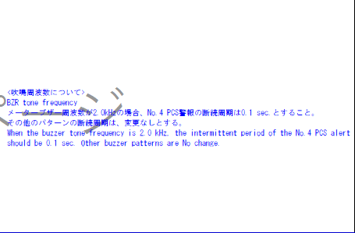
IG-ON + 正常 + Normal | * | * | * | * | * | * | * | * | 00b | 0000b | UNKNOWN |  |  | -
IG-ON + 正常 + Notice | * | * | * | * | * | * | * | * | 00b | 0001b | NOTICE |  |  | 連続
IG-ON + 正常 + PBA operation | * | * | * | * | * | * | * | * | 00b | 0010b | PBA |  |  | 断続(0.1s)
IG-ON + 正常 + PCS Alert | * | * | * | * | * | * | * | * | 00b | 0011b | PCS |  |  | 断続(0.14s)
IG-ON + 正常 + ALM operation | * | * | * | * | * | * | * | * | 00b | 0100b | ALM |  |  | 断続(0.14s)
IG-ON + 正常 + brake inspection wait mode | * | * | * | * | * | * | * | * | 00b | 0101b | BRK_INSP |  |  | 断続(0.6s)
IG-ON + 正常 + radar adjustmen completion | * | * | * | * | * | * | * | * | 00b | 0110b | RDR_CMP |  |  | 断続(0.5s)
IG-ON + 正常 + warining | * | * | * | * | * | * | * | * | 00b | 0111b | WRN |  |  | 断続(0.4s)
IG-ON + 正常 + cameraadjustment completion | * | * | * | * | * | * | * | * | 00b | 1000b | CMR_CMP |  |  | 断続(1s)
途絶時は、非吹鳴
IG-ON + 正常 + 未定義 | * | * | * | * | * | * | * | * | 00b | 1001b | UNKNOWN |  |  | -
IG-ON + 正常 + 未定義 | * | * | * | * | * | * | * | * | 00b | 1010b | UNKNOWN |  |  | -
IG-ON + 正常 + 未定義 | * | * | * | * | * | * | * | * | 00b | 1011b | UNKNOWN |  |  | -
IG-ON + 正常 + 未定義 | * | * | * | * | * | * | * | * | 00b | 1100b | UNKNOWN |  |  | -
IG-ON + 正常 + 未定義 | * | * | * | * | * | * | * | * | 00b | 1101b | UNKNOWN |  |  | -
IG-ON + 正常 + 未定義 | * | * | * | * | * | * | * | * | 00b | 1110b | UNKNOWN |  |  | -
IG-ON + 正常 + 未定義 | * | * | * | * | * | * | * | * | 00b | 1111b | UNKNOWN |  |  | -
IG-ON + 未受信 + ****b | * | * | * | * | * | * | * | * | 01b | ****b | UNKNOWN |  |  | -
IG-ON + 通信途絶 + ****b | * | * | * | * | * | * | * | * | 10b | ****b | UNKNOWN |  |  | -
IG-ON + 未受信通信途絶 + ****b | * | * | * | * | * | * | * | * | 11b | ****b | UNKNOWN |  |  | -
IG-OFF | * | * | * | * | * | * | * | * | **b | ****b | UNKNOWN |  |  | -

IG-OFFは通信状態(未受信)に含まれる

